sommar 24

 | Sommar 2024
 | Seriespel
 | SLUTTABELL

 | LAG | OMG | nr 7
 |  | P | KVOT
1 | Lessebo1 | 20 | 66
2 | Kosta 1 | 18 | 90
3 | Hovmantorp | 18 | 47
4 | Kosta 2 | 15 | 59
5 | Lessebo 2 | 13 | 28
6 | BouleEmma 2 | 11 | -63
7 | Skruv | 9 | -104
8 | BouleEmma 1 | 8 | -95

vinter 23

 | Seriespel | 2023/2024
 | Slut-tabell

 |  | P | KVOT
1 | BouleEmma 2 | 27 | 102
2 | Kosta 2 | 22 | 56
3 | Kosta 1 | 21 | 67
4 | BouleEmma 1 | 20 | 29
5 | Glasriket | 19 | 57
6 | BouleEmma 3 | 19 | 25
7 | Lessebo 2 | 15 | -65
8 | Lessebo 1 | 14 | -48
9 | Skruv 1 | 12 | -114
10 | Skruv 2 | 11 | -81

sommaren 23

 | BouleEmma
 | sommaren 2023
 | SLUT-resultat

1 | Kosta | 30 | 108
2 | Glasriket | 28 | 109
3 | Eboda | 19 | 20
4 | Lessebo 1 | 17 | -92
5 | Nybro | 14 | -6
6 | Lessebo 2 | 11 | -88

våren 23
 | BouleEmma
 | våren 2023
 | SLUTresultat
 | efter 9 omgångar
1 | Kosta 1 | 25 | 154
2 | Lessebo 1 | 23 | 94
3 | Glasriket 1 | 20 | 56
4 | Eboda 1 | 20 | 22
5 | Nybro | 20 | 0
6 | Kosta 2 | 18 | -27
7 | Eboda 2 | 15 | -6
8 | Lessebo 2 | 14 | -108
9 | Lessebo 3 | 13 | -47

10 | Glasriket 2 | 12 | 0

sommaren 22

 | BouleEmma

 | Serietabell
 | sommar 2022

 | Slutresultat

 | Lag | Poäng | Kvot
1 | Kosta | 40 | 160
2 | Glasriket | 38 | 137
3 | Unionen | 34 | 94
4 | Eboda 2 | 33 | 119
5 | Lessebo 2 | 28 | -24
6 | Lessebo 1 | 24 | -30
7 | Eboda 1 | 21 | -107
8 | Nybro | 6 | -311

vintern 21 22

 | BouleEmma

 | Serietabell
 | vintern 21/22

 | Sluttabell | 2022 | 04 20

 | Lag | Poäng | Kvot
1 | Kosta 2 | 64 | 230
2 | Glasriket 1 | 61 | 189
3 | Kosta 1 | 55 | 202
4 | Lessebo 1 | 52 | 172
5 | Eboda 3 | 52 | 89
6 | Unionen | 48 | 50
7 | Lessebo 2 | 47 | -12
8 | Nybro PRO | 34 | -185
9 | Eboda 1 | 32 | 127
10 | Eboda 2 | 32 | -118
11 | Lessebo 3 | 31 | -203
12 | Glasriket 2 | 19 | -372

sommaren 21
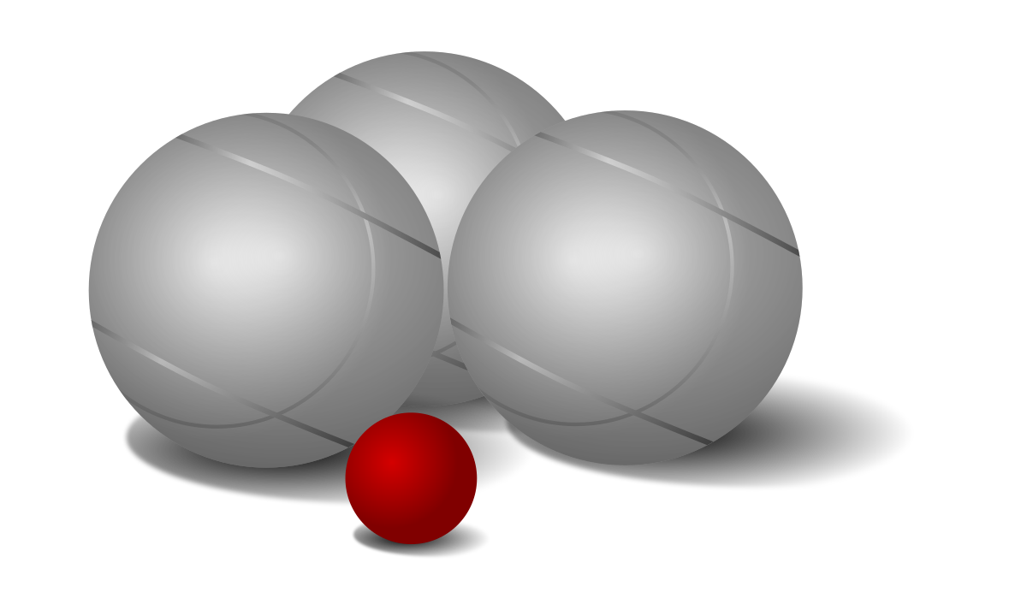
Serietabell
sommaren 2021

SLUTRESULTAT

Lag | Poäng | Kvot
Kosta 1 | 42 | 245
Unionen | 38 | 116
Glasriket 1 | 31 | 69
Eboda 2 | 27 | -38
Lessebo 1 | 27 | -61
Eboda 1 | 25 | 8
Lessebo 2 | 20 | -136
Nybro PRO | 13 | -225

